Комплекты смеситель+Фильтр

 |  | ПРАЙС-ЛИСТ КОМПЛЕКТЫ OMOIKIRI СМЕСИТЕЛЬ+ФИЛЬТР

 |  | Внимание! Данное предложение действует для оптовых дилеров и интернет-магазинов.
№ | Фото | Наименование | Артикул | Материал/Цвет | Краткое описание серии | Цена РРЦ комплекта
1 | 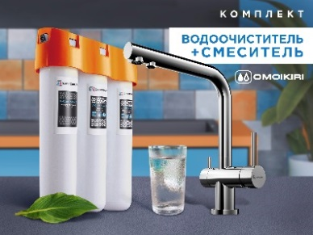 | Комплект Nagano + Pure drop Lite (хром) | 4146.8028 | Латунь/003.Хром | Комплект смеситель Nagano-C латунь/хром + водоочиститель PURE DROP Lite. Смеситель Nagano с функцией подключения фильтра для очистки воды - технология PURE LIFE. Соединительные шланги: усиленная 3х слойная цветная подводка, полный комплект соединений для подключения фильтров всех производителей. Набор креплений: металл. Водоочиститель OMOIKIRI Pure drop Lite с трехступенчатой системой очистки очищает воду от: •Взвешенных примесей (ржавчина, песок, водоросли, другие частицы) •Тяжелых металлов (ртуть, свинец, кадмий, медь) •Активного хлора • Органических соединений •Солей жесткости. | 23,288р.
2 | 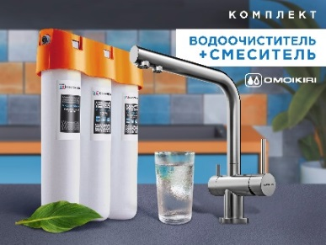 | Комплект Nagano + Pure drop Lite (нерж.сталь) | 4011.8028 | Латунь/001. Нержавеющая сталь | Комплект смеситель Nagano-BN латунь/нерж. сталь + водоочиститель PURE DROP Lite. Смеситель Nagano с функцией подключения фильтра для очистки воды - технология PURE LIFE. Соединительные шланги: усиленная 3х слойная цветная подводка, полный комплект соединений для подключения фильтров всех производителей. Набор креплений: металл. Водоочиститель OMOIKIRI Pure drop Lite с трехступенчатой системой очистки очищает воду от: •Взвешенных примесей (ржавчина, песок, водоросли, другие частицы) •Тяжелых металлов (ртуть, свинец, кадмий, медь) •Активного хлора • Органических соединений •Солей жесткости. | 25,288р.
3 | 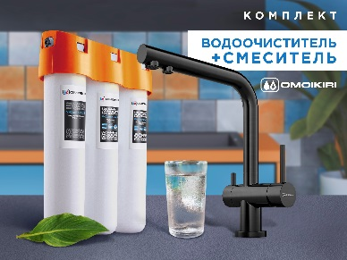 | Комплект Nagano + Pure drop Lite (вороненая сталь) | 4179.8028 | Латунь/008.Вороненая сталь | Комплект смеситель Nagano-GM латунь/вороненая сталь + водоочиститель PURE DROP Lite. Смеситель Nagano с функцией подключения фильтра для очистки воды - технология PURE LIFE. Соединительные шланги: усиленная 3х слойная цветная подводка, полный комплект соединений для подключения фильтров всех производителей. Набор креплений: металл. Водоочиститель OMOIKIRI Pure drop Lite с трехступенчатой системой очистки очищает воду от: •Взвешенных примесей (ржавчина, песок, водоросли, другие частицы) •Тяжелых металлов (ртуть, свинец, кадмий, медь) •Активного хлора • Органических соединений •Солей жесткости. | 25,288р.
4 | 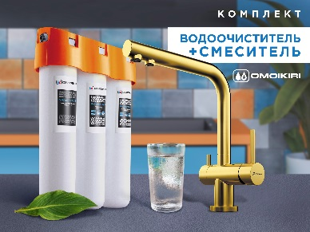 | Комплект Nagano + Pure drop Lite (светлое золото) | 4178.8028 | Латунь/004.Светлое Золото | Комплект смеситель Nagano-LG латунь/светлое золото + водоочиститель PURE DROP Lite. Смеситель Nagano с функцией подключения фильтра для очистки воды - технология PURE LIFE. Соединительные шланги: усиленная 3х слойная цветная подводка, полный комплект соединений для подключения фильтров всех производителей. Набор креплений: металл. Водоочиститель OMOIKIRI Pure drop Lite с трехступенчатой системой очистки очищает воду от: •Взвешенных примесей (ржавчина, песок, водоросли, другие частицы) •Тяжелых металлов (ртуть, свинец, кадмий, медь) •Активного хлора • Органических соединений •Солей жесткости. | 25,288р.
5 | 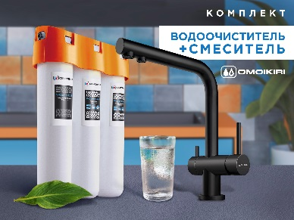 | Комплект Nagano + Pure drop Lite (графит) | 4284.8028 | Латунь/026. Графит | Комплект смеситель Nagano-GB латунь/графит + водоочиститель PURE DROP Lite. Смеситель Nagano с функцией подключения фильтра для очистки воды - технология PURE LIFE. Соединительные шланги: усиленная 3х слойная цветная подводка, полный комплект соединений для подключения фильтров всех производителей. Набор креплений: металл. Водоочиститель OMOIKIRI Pure drop Lite с трехступенчатой системой очистки очищает воду от: •Взвешенных примесей (ржавчина, песок, водоросли, другие частицы) •Тяжелых металлов (ртуть, свинец, кадмий, медь) •Активного хлора • Органических соединений •Солей жесткости. | 25,288р.
6 | 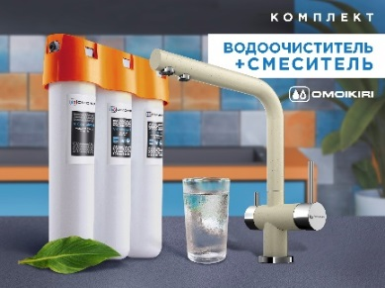 | Комплект Nagano + Pure drop Lite (ваниль) | 4044.8028 | Латунь/21.Ваниль | Комплект смеситель Nagano-BE латунь/ваниль + водоочиститель PURE DROP Lite. Смеситель Nagano с функцией подключения фильтра для очистки воды - технология PURE LIFE. Соединительные шланги: усиленная 3х слойная цветная подводка, полный комплект соединений для подключения фильтров всех производителей. Набор креплений: металл. Водоочиститель OMOIKIRI Pure drop Lite с трехступенчатой системой очистки очищает воду от: •Взвешенных примесей (ржавчина, песок, водоросли, другие частицы) •Тяжелых металлов (ртуть, свинец, кадмий, медь) •Активного хлора • Органических соединений •Солей жесткости. | 25,288р.
7 | 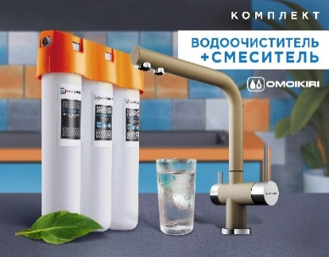 | Комплект Nagano + Pure drop Lite (шампань) | 4081.8028 | Латунь/22.Шампань | Комплект смеситель Nagano-CH латунь/шампань + водоочиститель PURE DROP Lite. Смеситель Nagano с функцией подключения фильтра для очистки воды - технология PURE LIFE. Соединительные шланги: усиленная 3х слойная цветная подводка, полный комплект соединений для подключения фильтров всех производителей. Набор креплений: металл. Водоочиститель OMOIKIRI Pure drop Lite с трехступенчатой системой очистки очищает воду от: •Взвешенных примесей (ржавчина, песок, водоросли, другие частицы) •Тяжелых металлов (ртуть, свинец, кадмий, медь) •Активного хлора • Органических соединений •Солей жесткости. | 25,288р.
8 | 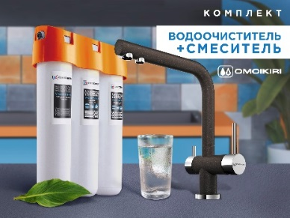 | Комплект Nagano + Pure drop Lite (темный шоколад) | 4048.8028 | Латунь/74.Темный Шоколад | Комплект смеситель Nagano-DC латунь/темный шоколад + водоочиститель PURE DROP Lite. Смеситель Nagano с функцией подключения фильтра для очистки воды - технология PURE LIFE. Соединительные шланги: усиленная 3х слойная цветная подводка, полный комплект соединений для подключения фильтров всех производителей. Набор креплений: металл. Водоочиститель OMOIKIRI Pure drop Lite с трехступенчатой системой очистки очищает воду от: •Взвешенных примесей (ржавчина, песок, водоросли, другие частицы) •Тяжелых металлов (ртуть, свинец, кадмий, медь) •Активного хлора • Органических соединений •Солей жесткости. | 25,288р.
9 | 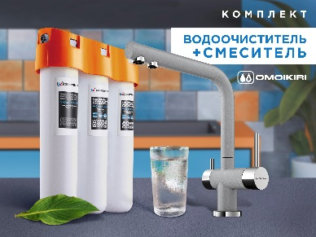 | Комплект Nagano + Pure drop Lite (Leningrad grey) | 4219.8028 | Латунь/30. Leningrad grey | Комплект смеситель Nagano-GR латунь/Leningrad grey + водоочиститель PURE DROP Lite. Смеситель Nagano с функцией подключения фильтра для очистки воды - технология PURE LIFE. Соединительные шланги: усиленная 3х слойная цветная подводка, полный комплект соединений для подключения фильтров всех производителей. Набор креплений: металл. Водоочиститель OMOIKIRI Pure drop Lite с трехступенчатой системой очистки очищает воду от: •Взвешенных примесей (ржавчина, песок, водоросли, другие частицы) •Тяжелых металлов (ртуть, свинец, кадмий, медь) •Активного хлора • Органических соединений •Солей жесткости. | 25,288р.
10 | 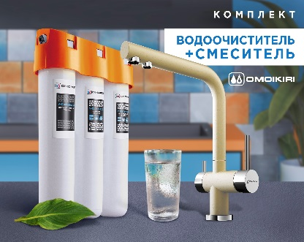 | Комплект Nagano + Pure drop Lite (марципан) | 4218.8028 | Латунь/23. Марципан | Комплект смеситель Nagano-MA латунь/марципан + водоочиститель PURE DROP Lite. Смеситель Nagano с функцией подключения фильтра для очистки воды - технология PURE LIFE. Соединительные шланги: усиленная 3х слойная цветная подводка, полный комплект соединений для подключения фильтров всех производителей. Набор креплений: металл. Водоочиститель OMOIKIRI Pure drop Lite с трехступенчатой системой очистки очищает воду от: •Взвешенных примесей (ржавчина, песок, водоросли, другие частицы) •Тяжелых металлов (ртуть, свинец, кадмий, медь) •Активного хлора • Органических соединений •Солей жесткости. | 25,288р.
11 | 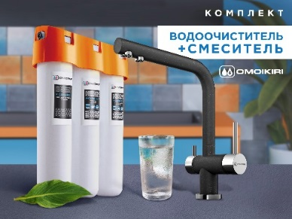 | Комплект Nagano + Pure drop Lite (черный) | 4047.8028 | Латунь/85. Черный | Комплект смеситель Nagano-BL латунь/черный + водоочиститель PURE DROP Lite. Смеситель Nagano с функцией подключения фильтра для очистки воды - технология PURE LIFE. Соединительные шланги: усиленная 3х слойная цветная подводка, полный комплект соединений для подключения фильтров всех производителей. Набор креплений: металл. Водоочиститель OMOIKIRI Pure drop Lite с трехступенчатой системой очистки очищает воду от: •Взвешенных примесей (ржавчина, песок, водоросли, другие частицы) •Тяжелых металлов (ртуть, свинец, кадмий, медь) •Активного хлора • Органических соединений •Солей жесткости. | 25,288р.
12 | 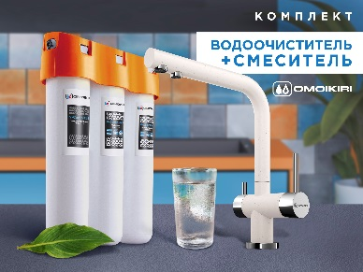 | Комплект Nagano + Pure drop Lite (пастила) | 4216.8028 | Латунь/28. Пастила | Комплект смеситель Nagano-PA латунь/пастила + водоочиститель PURE DROP Lite. Смеситель Nagano с функцией подключения фильтра для очистки воды - технология PURE LIFE. Соединительные шланги: усиленная 3х слойная цветная подводка, полный комплект соединений для подключения фильтров всех производителей. Набор креплений: металл. Водоочиститель OMOIKIRI Pure drop Lite с трехступенчатой системой очистки очищает воду от: •Взвешенных примесей (ржавчина, песок, водоросли, другие частицы) •Тяжелых металлов (ртуть, свинец, кадмий, медь) •Активного хлора • Органических соединений •Солей жесткости. | 25,288р.
13 |  | Комплект Nagano + Pure drop Lite (платина) | 4064.8028 | Латунь/90.Платина | Комплект смеситель Nagano-PL латунь/платина + водоочиститель PURE DROP Lite. Смеситель Nagano с функцией подключения фильтра для очистки воды - технология PURE LIFE. Соединительные шланги: усиленная 3х слойная цветная подводка, полный комплект соединений для подключения фильтров всех производителей. Набор креплений: металл. Водоочиститель OMOIKIRI Pure drop Lite с трехступенчатой системой очистки очищает воду от: •Взвешенных примесей (ржавчина, песок, водоросли, другие частицы) •Тяжелых металлов (ртуть, свинец, кадмий, медь) •Активного хлора • Органических соединений •Солей жесткости. | 25,288р.
14 | 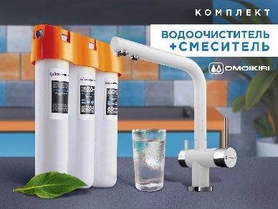 | Комплект Nagano + Pure drop Lite (белый) | 4054.8028 | Латунь/10.Белый | Комплект смеситель Nagano-WH латунь/белый + водоочиститель PURE DROP Lite. Смеситель Nagano с функцией подключения фильтра для очистки воды - технология PURE LIFE. Соединительные шланги: усиленная 3х слойная цветная подводка, полный комплект соединений для подключения фильтров всех производителей. Набор креплений: металл. Водоочиститель OMOIKIRI Pure drop Lite с трехступенчатой системой очистки очищает воду от: •Взвешенных примесей (ржавчина, песок, водоросли, другие частицы) •Тяжелых металлов (ртуть, свинец, кадмий, медь) •Активного хлора • Органических соединений •Солей жесткости. | 25,288р.
15 | 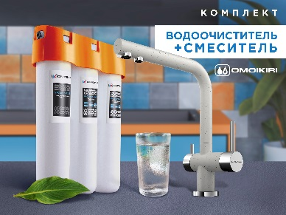 | Комплект Nagano + Pure drop Lite (эверест) | 4065.8028 | Латунь/11.Эверест | Комплект смеситель Nagano-EV латунь/эверест + водоочиститель PURE DROP Lite. Смеситель Nagano с функцией подключения фильтра для очистки воды - технология PURE LIFE. Соединительные шланги: усиленная 3х слойная цветная подводка, полный комплект соединений для подключения фильтров всех производителей. Набор креплений: металл. Водоочиститель OMOIKIRI Pure drop Lite с трехступенчатой системой очистки очищает воду от: •Взвешенных примесей (ржавчина, песок, водоросли, другие частицы) •Тяжелых металлов (ртуть, свинец, кадмий, медь) •Активного хлора • Органических соединений •Солей жесткости. | 25,288р.
16 | 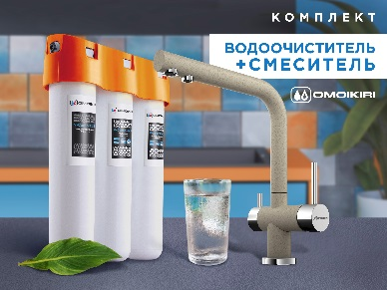 | Комплект Nagano + Pure drop Lite (бежевый) | 4055.8028 | Латунь/24.Бежевый | Комплект смеситель Nagano-SA латунь/бежевый + водоочиститель PURE DROP Lite. Смеситель Nagano с функцией подключения фильтра для очистки воды - технология PURE LIFE. Соединительные шланги: усиленная 3х слойная цветная подводка, полный комплект соединений для подключения фильтров всех производителей. Набор креплений: металл. Водоочиститель OMOIKIRI Pure drop Lite с трехступенчатой системой очистки очищает воду от: •Взвешенных примесей (ржавчина, песок, водоросли, другие частицы) •Тяжелых металлов (ртуть, свинец, кадмий, медь) •Активного хлора • Органических соединений •Солей жесткости. | 25,288р.
17 | 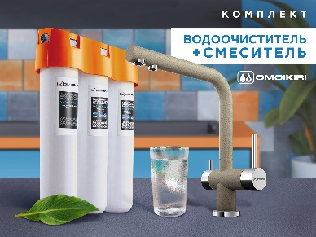 | Комплект Nagano + Pure drop Lite (карамель) | 4217.8028 | Латунь/12. Карамель | Комплект смеситель Nagano-CA латунь/карамель + водоочиститель PURE DROP Lite. Смеситель Nagano с функцией подключения фильтра для очистки воды - технология PURE LIFE. Соединительные шланги: усиленная 3х слойная цветная подводка, полный комплект соединений для подключения фильтров всех производителей. Набор креплений: металл. Водоочиститель OMOIKIRI Pure drop Lite с трехступенчатой системой очистки очищает воду от: •Взвешенных примесей (ржавчина, песок, водоросли, другие частицы) •Тяжелых металлов (ртуть, свинец, кадмий, медь) •Активного хлора • Органических соединений •Солей жесткости. | 25,288р.

